Competencias_2S_2026
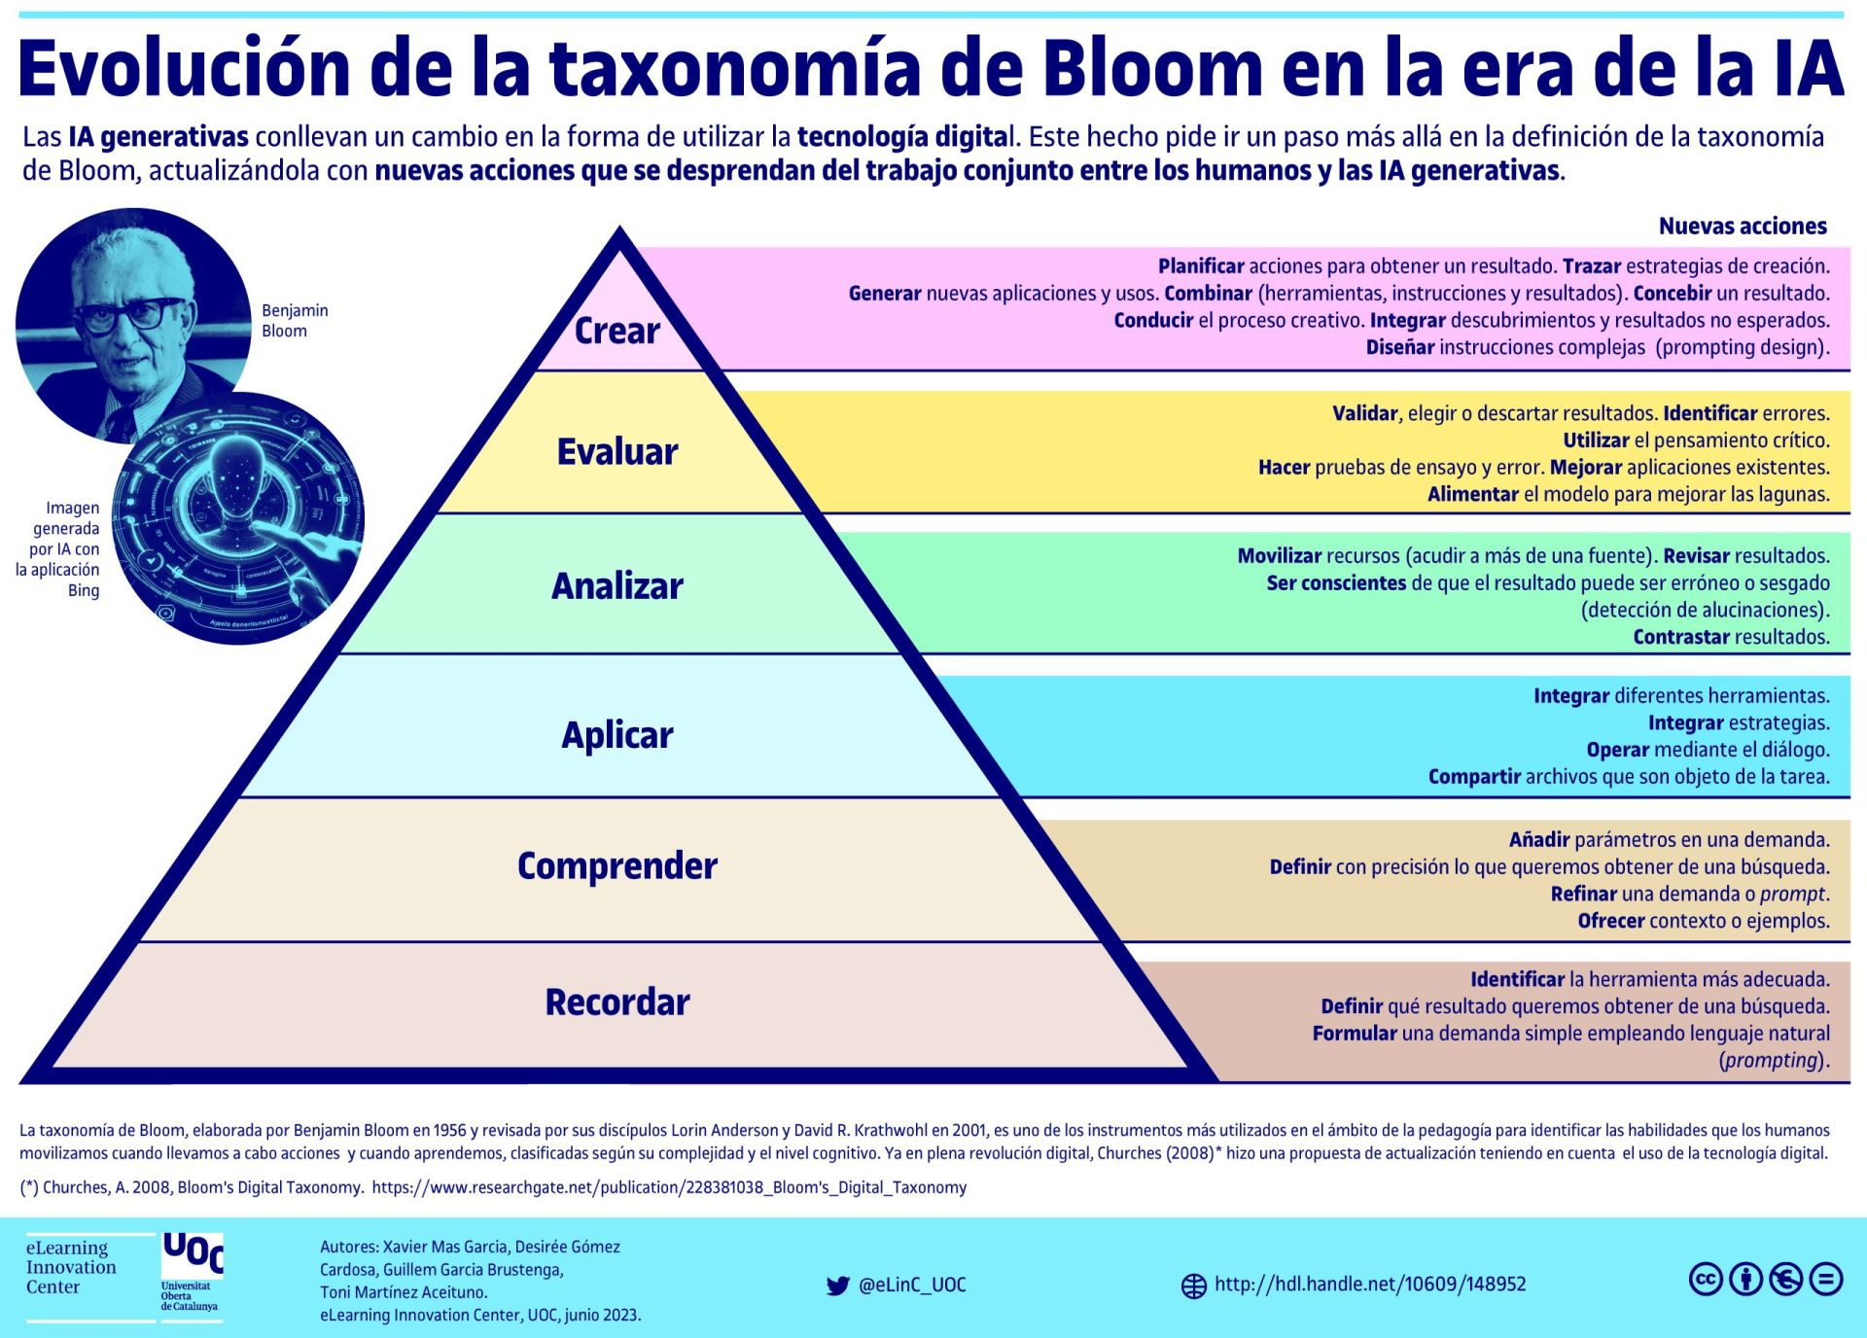
Competencias que se formaran en el Segundo Semestre 2026

Curso | 772 - Estructuras de Datos
Periodo al que aplica | Segundo Semestre 2026

Competencias relacionadas al perfil del egresado (Especifica) |  |  |  | Competencias relacionadas al perfil del egresado (General)
1 | Demuestra pensamiento crítico, actitud investigativa y rigor analítico en el planteamiento y la resolución de problemas complejos. |  |  | 1 | Aplica estándares de calidad, eficiencia y seguridad en la implementación adecuada de soluciones de software, hardware y TIC en general.
2 | Toma decisiones profesionales con base en fundamentos teóricos, datos e información pertinente, válida y confiable. |  |  | 2 | Maneja e Interpreta adecuadamente datos masivos, sean estos estructurados o no estructurados, facilitando su visualización e interpretación de forma eficaz en apoyo a la toma de decisiones.
3 | Aplica los conocimientos de su disciplina en la elaboración, fundamentación y defensa de argumentos para prevenir y resolver problemas complejos en su campo profesional, identificando y aplicando innovaciones. |  |  | 3 | Aplica principios básicos de ingeniería, ciencias de computación y sistemas de información y comunicación, en la formulación y resolución adecuada de problemas complejos.

No | Tipo | Verbo en Presente | Objeto de la acción | [Palabras conectoreas] Herramientas o metodología | [Palabras conectoreas] Condiciones específicas | Nivel
1 | General | Desarrolla | soluciones computacionales basadas en | estructuras de datos utilizando estructuras lineales y no lineales junto con algoritmos eficientes | para resolver problemas complejos de procesamiento y almacenamiento de información. | Crear
 | Desarrolla soluciones computacionales basadas en estructuras de datos utilizando estructuras lineales y no lineales junto con algoritmos eficientes para resolver problemas complejos de procesamiento y almacenamiento de información.
2 | Especifica | Implementa | estructuras de datos lineales | mediante programación estructurada y orientada a objetos | para gestionar eficientemente colecciones de datos secuenciales. | Aplicar
 | Implementa estructuras de datos lineales mediante programación estructurada y orientada a objetos para gestionar eficientemente colecciones de datos secuenciales.
3 | Especifica | Diseña | estructuras de datos no lineales como árboles y grafos | aplicando modelos abstractos y algoritmos de recorrido | para representar relaciones complejas entre datos. | Aplicar
 | Diseña estructuras de datos no lineales como árboles y grafos aplicando modelos abstractos y algoritmos de recorrido para representar relaciones complejas entre datos.
4 | Especifica | Analiza | el rendimiento de algoritmos sobre estructuras de datos | utilizando notación Big-O y análisis de complejidad | para seleccionar soluciones óptimas en distintos escenarios. | Analizar
 | Analiza el rendimiento de algoritmos sobre estructuras de datos utilizando notación Big-O y análisis de complejidad para seleccionar soluciones óptimas en distintos escenarios.
5 | Especifica | Aplica | técnicas de hashing y árboles de Merkle | mediante funciones hash y estructuras criptográficas | para garantizar integridad y eficiencia en el manejo de datos. | Aplicar
 | Aplica técnicas de hashing y árboles de Merkle mediante funciones hash y estructuras criptográficas para garantizar integridad y eficiencia en el manejo de datos.
6 | Especifica | Implementa | algoritmos de compresión de datos | utilizando estructuras como árboles de Huffman | para optimizar el almacenamiento y transmisión de información. | Crear
 | Implementa algoritmos de compresión de datos utilizando estructuras como árboles de Huffman para optimizar el almacenamiento y transmisión de información.
7 | Especifica | Desarrolla | soluciones basadas en blockchain | implementando estructuras encadenadas y funciones hash criptográficas | para asegurar la trazavilidad e integridad de los datos | Crear
 | Desarrolla soluciones basadas en blockchain implementando estructuras encadenadas y funciones hash criptográficas para asegurar la trazavilidad e integridad de los datos
8

Ejemplos. https://drive.google.com/drive/folders/1szLcpzkwozPD6nD4uuaiZQ3mmDRuVKVy?usp=sharing

Si las competencias son las misma que el semetre anterior compartenos tu opinion de porque no se cambiaron

